例_撮影位置図面
【台紙】
 |  |  |  |  | 申請書番号 | KS- | 1234567890123

導入設備写真 撮影位置図面
 |  |  |  |  | 設備区分 | 高効率空調 |  | 見える化装置

 |  |  |  |  | 建物・フロア | 本店1F

１
図面
１
凡例を記載する。
 |  |  | ・導入設備が複数の建物・フロアに分かれている場合は、建物・フロア毎に図面を作成すること。
 |  |  | ・型番ごとに、撮影位置を個別・全台数それぞれ1ヶ所以上記載すること。
 |  |  | ・凡例で補助対象設備の範囲や撮影位置等を明確にすること。
 |  |  | ・導入設備が複数ある場合は、設備毎に枝番を付すること。
【凡例】
 |  |  | ・既存設備の設置場所が導入設備と異なる場合は、既存設備が設置されていた設置場所を記載すること。
以下３項目を入力する。
・ 申請書番号
・ 設備区分
・ 建物・フロア
見える化装置を該当フロアへ導入する場合、プルダウンで選択する。
は撮影位置
は補助対象外

は補助対象
S1
写真を撮影する位置
や方向を図示する。

ポータル登録のない見える化装置はシステム概要図に対応する枝番を付する。
B①～③
は既存設備の
設置場所
No.1

S5
S6
A①～②
Z

S4
補助対象外の設備が図示されている場合は、
補助対象設備と混同しないように、区別する。
No.3

No.2

S7

既存設備が設置されて
いた場所を図示する。
※既存設備と導入設備の設置場所が異なる場合

S2
2-①
S3

No.2
2-②
設備毎に枝番を付し、内訳へ記載する。

No.2

下表「導入設備内訳」と、図面に記載する設備のNo.と台数が一致しているか確認する。

導入設備内訳
２
 |  | ・ポータルから出力した「導入設備写真提出一覧」のNo．、製品名、型番、台数を下表へ転記すること。
 |  | ・同一型番が異なる建物・フロアに設置され図面が複数枚になる場合は、
 |  | 各図面上の合計台数が、「導入設備写真提出一覧」記載の台数と一致することを確認すること。
 |  | ・見える化装置のうち、ポータルに登録がない導入設備については、見積書等を参照して
 |  | 製品名、型番、台数を入力すること（No.の入力は不要）。見える化装置の枝番は「システム概要図」の枝番と一致させること。

No. | 製品名 |  |  | 型番 |  | 台数 | 枝番

1 | 省エネエアコン |  |  | 1234567 |  | 1

2 | 省エネエアコン |  |  | ABCDEFG |  | 2 | 2-①、②

3 | 電力計測器 |  |  | sokuteiki |  | 2 | A①、②

 | CTセンサー |  |  | ct_sensor |  | 5 | B①～③

 | 専用端末 |  |  | monitor |  | 1 | Z

ポータル登録がない設備については見積書等を参照して製品名、型番を入力すること（No.の入力は不要）。

ポータル出力の「導入設備写真 提出一覧」から転記すること。
・No. ・ 製品名 ・ 型番 ・ 台数

フォーマット_撮影位置図面
【台紙】
提出すべき図面が複数枚ある場合は、必要に応じて台紙をコピーして使用してください。
 |  |  |  |  | 申請書番号 | KS-

導入設備写真 撮影位置図面
 |  |  |  |  | 設備区分

 |  |  |  |  | 建物・フロア

図面
１
 |  |  | ・導入設備が複数の建物・フロアに分かれている場合は、建物・フロア毎に図面を作成すること。
 |  |  | ・型番ごとに、撮影位置を個別・全台数それぞれ1ヶ所以上記載すること。
 |  |  | ・凡例で補助対象設備の範囲や撮影位置等を明確にすること。
 |  |  | ・導入設備が複数ある場合は、設備毎に枝番を付すること。
 |  |  | ・既存設備の設置場所が導入設備と異なる場合は、既存設備が設置されていた設置場所を記載すること。

導入設備内訳
２
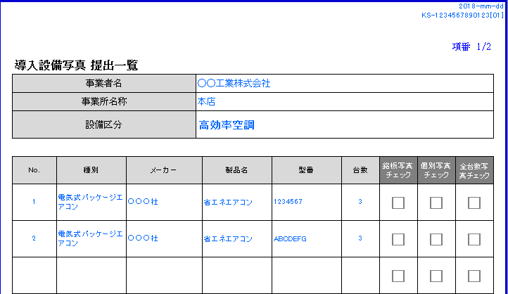
※ポータルから出力した「導入設備写真 提出一覧」の
No．、製品名、型番、台数と一致させてください。
 |  | ・ポータルから出力した「導入設備写真提出一覧」のNo．、製品名、型番、台数を下表へ転記すること。
 |  | ・同一型番が異なる建物・フロアに設置され図面が複数枚になる場合は、
 |  | 各図面上の合計台数が、「導入設備写真提出一覧」記載の台数と一致することを確認すること。
 |  | ・見える化装置のうち、ポータルに登録がない導入設備については、見積書等を参照して
 |  | 製品名、型番、台数を入力すること（No.の入力は不要）。見える化装置の枝番は「システム概要図」の枝番と一致させること。

No. | 製品名 |  |  | 型番 |  | 台数 | 枝番

